商标
PPK377980加单商标数量订购表-睿灏

一、主唛：代码：84-48-628-A |  |  |  |  |  | 订购数量 | 4800个

二、尺码/产地唛 ：代码：84-48-629-B

规格 | XS | S | M | L | XL | XXL | 合计数量/个
订购数/个 | 475 | 680 | 1130 | 1190 | 815 | 520 | 4810

规格 | PXS | PS | PM | PL | PXL | PXXL | 合计数量/个
订购数/个 |  |  |  |  |  |  | 0

规格 | 0X | 1X | 2X | 3X | 4X | 5X | 合计数量/个
订购数/个 |  |  |  |  |  |  | 0

规格 | XST | ST | MT | LT | XLT | XXLT | 合计数量/个
订购数/个 |  |  |  |  |  |  | 0

MADE IN CHINA, 请根据明细自行更换大货尺码

三）成分/洗水/RN#唛
配主唛色，白底黑字，代码：5E32D1（艾利对应itemNE32D24） |  |  |  |  |  | 订购数量 | 4800个

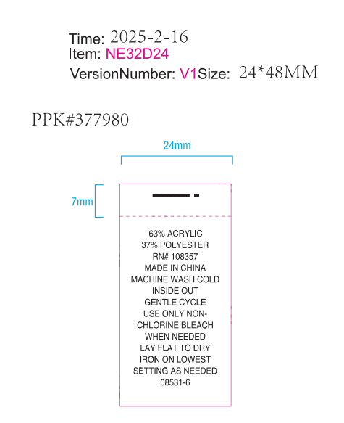
请按照此画稿进行生产！！！

